Hoja1
Capacidad total del disco
bytes | sector | pistas | superficie | # de superficies | capacidad
 |  |  |  |  | #DIV/0!

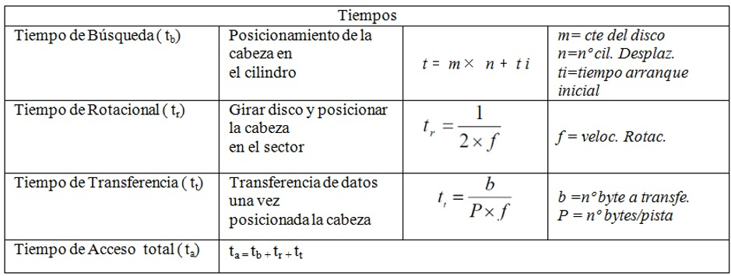
Tiempo de busqueda
m | n | ti | t
 |  |  | 0

Tiempo rotacional
f | tr
 | 0

Tiempo de transferencia
b | P | f | tt
 |  |  | #DIV/0!

Tiempo de acceso total
ta
#DIV/0!

Tasa de transferencia
clock del bus | datos t por ciclo | cant. De bits | Tasa
 |  |  | 0

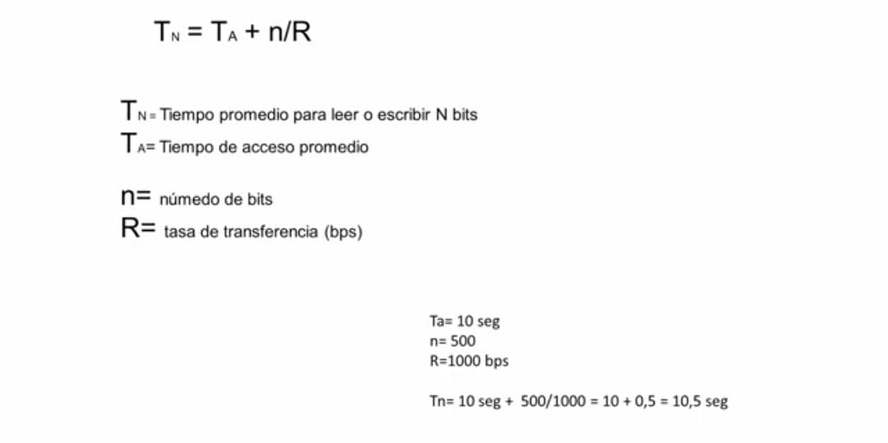
Ta | n | R | Tn
 |  |  | #DIV/0!

